Çizelge1
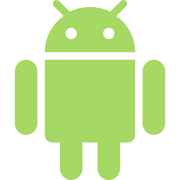 | Android MediaPlayer Kütüphaneleri Farkları

Özellikler | MediaPlayer | SoundPool | ExoPlayer

Ücretsiz | ✓ | ✓ | ✓

Kısa Sesler için Uygun | x | ✓ | x

Uzun Sesler İçin Uygun | ✓ | x | x

Video Ve Ses Oynatılabilir | ✓ | x | x

Ses Ve Hız Kontrolü Destekler | x | ✓ | x

Fon Müziği İçin İdeal | ✓ | x | x

İdeal Başlatma Süresi | x | ✓ | ✓

Yerel Ve Uzak Dosyalar | ✓ | x | x

Uzun Klipler İçin İdeal | ✓ | x | x

Kısa Klipler İçin İdeal | x | ✓ | x

